Hoja1
IMPLEMENTACION BPM
Proceso: Planta Cuenca - Recepción de leche
Dueño de proceso: Ing. Mónica Moreno
Fecha: junio -2013 | PLAN DE ACCION
ESTADO ACTUAL | DESVIACIÓN | ACTIVIDAD | RESPONSABLE | AREA | FECHA INICIO | FECHA TERMINO | FECHA SEGUIMIENTO | OBSERVACIONES
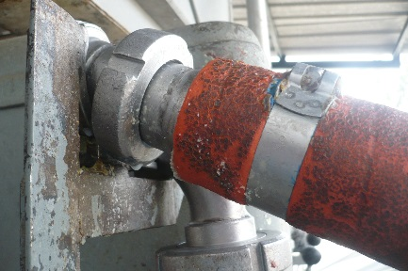 | Mal estado de manguera

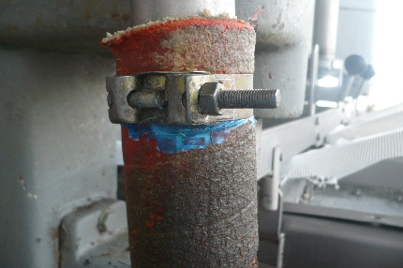 | Mal estado de manguera

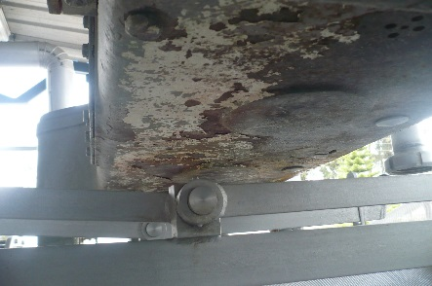 | Mal estado de parte superior de equipo de recepción de leche

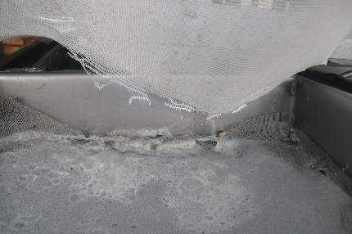 | Malla protectora de tamiz de leche en mal estado

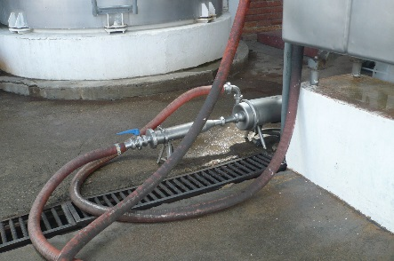 | Manguera de recepción en mal estado

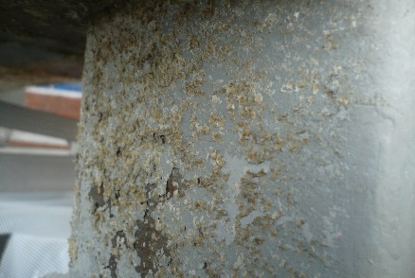 | Grasa vieja en equipo de recepción de leche

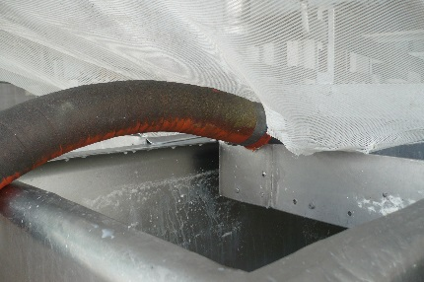 | Manguera puede contaminar a leche

 | Recipiente de agua en área de recepcoión de leche

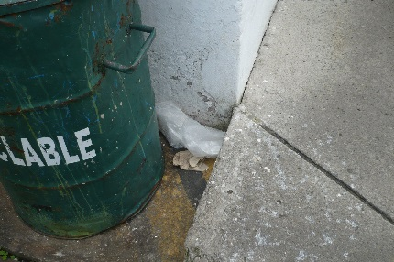 | Basura fuera de tacho de basura

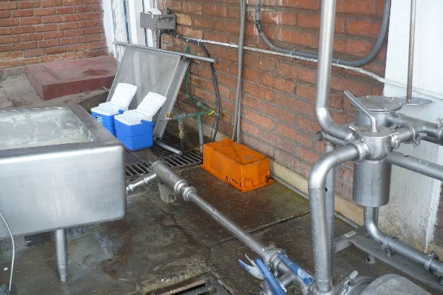 | Gaveta sucia en area de recepción de leche

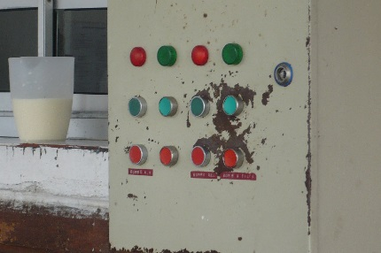 | Panel de control

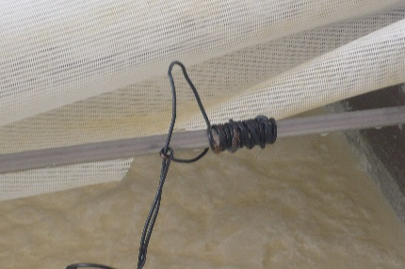 | Alambre amarrado en tina de recepción de leche

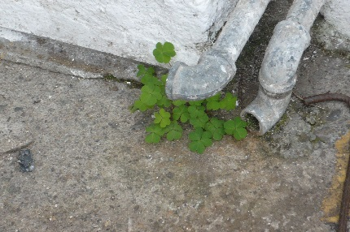 | Mala hierva en área de

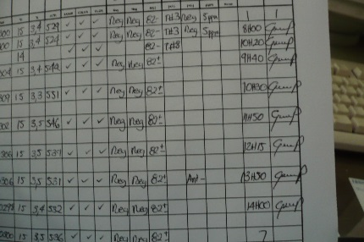 | Formatos de recepción de leche están inconmpletos

